Баг-репорт
SKL01 | Заголовок (Summary) | Ошибка в ссылке в письме подтверждения регистрации: вместо рабочей ссылки на систему, отправляется сслыка на localhost
 | Шаги для воспроизведения (Steps to Reproduce) | 1. Перейти на страницу создания пользователя https://demo-school.ktelabs.ru/ui/administration/user/new
 |  | 2. Ввести данные в поле "Логин" : TestFat1
 |  | 3. Ввести данные в поле "e-mail" : testerden1@mail.ru
 |  | 4. Ввести данные в поле "Фамилия" : Fat
 |  | 5. Ввести данные в поле "Имя": Test
 |  | 6. Ввести данные в поле "Отчество": Testovich
 |  | 7. Ввести данные в поле "СНИЛС": 112-233-445 95
 |  | 8. Нажать кнопку "Далее"
 |  | 9. Выбрать данные в выпадающем списке "Роли": Администратор пользователей
 |  | 10. Нажать кнопку "Далее"
 |  | 11. Выбрать данныe в выпадающем списке "Управление": Советский район
 |  | 12. Выбрать данныe в выпадающем списке "Образовательная организация": МБОУСОШ №4 г. Советский
 |  | 13. Нажать кнопку "Далее"
 |  | 14. Ввести данные в поле "Пароль": tF123!
 |  | 15. Ввести данные в поле "Подтверждение пароля": tF123!
 |  | 16. Активировать чек-бокс "Выслать на электронную почту"
 |  | 17. Нажать кнопку "Сохранить"
 |  | 18. Проверить отправку письма о регистрации на тестовый e-mail | <
 | Фактический результат(Actual Result) | Вместо рабочей ссылки на вход в систему, отправляется ссылка на localhost
 | Ожидаемый результат(Extended Result) | В письме отправляется корректная ссылка на вход в систему
 | Окружение (Enviroment) | Windows 11 23H2 Chrome 131.0.6778.8
 | Приоритет (Priority) | High
 | Прикрепленные файлы (Attachment) | 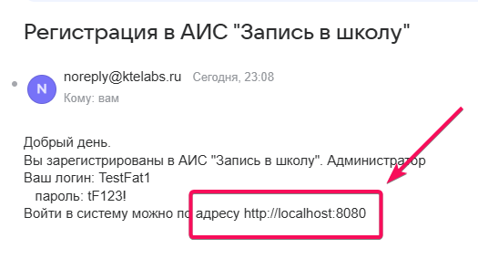
 | Тестировщик (Reporter) | Denis Fatkhi

SKL02 | Заголовок (Summary) | Недостаточная валидация поля "e-mail" при создании пользователя: некорректный домен верхнего уровня не отклоняется
 | Шаги для воспроизведения (Steps to Reproduce) | 1. Перейти на страницу создания пользователя https://demo-school.ktelabs.ru/ui/administration/user/new
 |  | 2. Ввести данные в поле "e-mail" : testerden1@mail.123
 | Фактический результат(Actual Result) | Система не выводит ошибку при вводе в поле некорректного домена верхнего уровня
 | Ожидаемый результат(Extended Result) | Система должна выводить сообщение при вводе некорректного домена верхнего уровня
 | Окружение (Enviroment) | Windows 11 23H2 Chrome 131.0.6778.8
 | Приоритет (Priority) | High
 | Прикрепленные файлы (Attachment) | 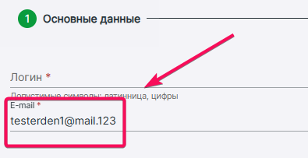
 | Тестировщик (Reporter) | Denis Fatkhi

SKL03 | Заголовок (Summary) | Недостаточная валидация поля "e-mail" при создании пользователя: адрес без точки в доменной части принимается системой
 | Шаги для воспроизведения (Steps to Reproduce) | 1. Перейти на страницу создания пользователя https://demo-school.ktelabs.ru/ui/administration/user/new
 |  | 2. Ввести данные в поле "e-mail" : testerden@mail
 | Фактический результат(Actual Result) | Система не выводит ошибку при вводе адреса без точки в доменной части
 | Ожидаемый результат(Extended Result) | Система должна выводить сообщение при вводе адреса без точки в доменной части
 | Окружение (Enviroment) | Windows 11 23H2 Chrome 131.0.6778.8
 | Приоритет (Priority) | High
 | Прикрепленные файлы (Attachment) | 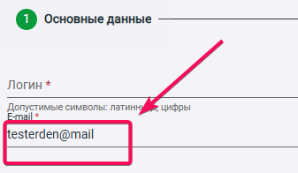
 | Тестировщик (Reporter) | Denis Fatkhi

SKL04 | Заголовок (Summary) | Недостаточная валидация поля "Фамилия" при создании пользователя: отсутсвует защита от SQL инъекций при вводе данных
 | Шаги для воспроизведения (Steps to Reproduce) | 1. Перейти на страницу создания пользователя https://demo-school.ktelabs.ru/ui/administration/user/new
 |  | 2. Ввести данные в поле "Фамилия" : DROP TABLE users
 | Фактический результат(Actual Result) | Система не выводит ошибку при вводе SQL инъекции в поле
 | Ожидаемый результат(Extended Result) | Система должна выводить сообщение о ошибке при попытке ввода SQL инъекции в поле
 | Окружение (Enviroment) | Windows 11 23H2 Chrome 131.0.6778.8
 | Приоритет (Priority) | High
 | Прикрепленные файлы (Attachment) | 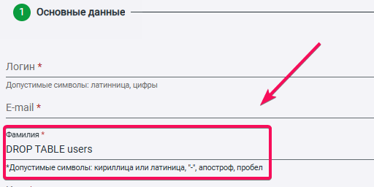
 | Тестировщик (Reporter) | Denis Fatkhi

SKL05 | Заголовок (Summary) | Недостаточная валидация поля "Имя" при создании пользователя: отсутсвует защита от SQL инъекций при вводе данных
 | Шаги для воспроизведения (Steps to Reproduce) | 1. Перейти на страницу создания пользователя https://demo-school.ktelabs.ru/ui/administration/user/new
 |  | 2. Ввести данные в поле "Имя" : DROP TABLE users
 | Фактический результат(Actual Result) | Система не выводит ошибку при вводе SQL инъекции в поле
 | Ожидаемый результат(Extended Result) | Система должна выводить сообщение о ошибке при попытке ввода SQL инъекции в поле
 | Окружение (Enviroment) | Windows 11 23H2 Chrome 131.0.6778.8
 | Приоритет (Priority) | High
 | Прикрепленные файлы (Attachment) | 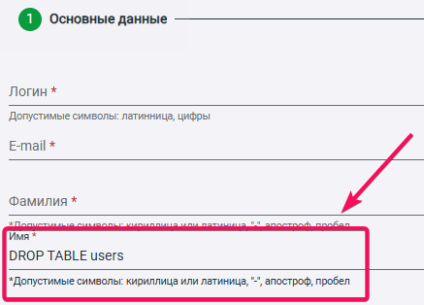
 | Тестировщик (Reporter) | Denis Fatkhi

SKL06 | Заголовок (Summary) | Недостаточная валидация поля "Отчество" при создании пользователя: отсутсвует защита от SQL инъекций при вводе данных
 | Шаги для воспроизведения (Steps to Reproduce) | 1. Перейти на страницу создания пользователя https://demo-school.ktelabs.ru/ui/administration/user/new
 |  | 2. Ввести данные в поле "Отчество" : DROP TABLE users
 | Фактический результат(Actual Result) | Система не выводит ошибку при вводе SQL инъекции в поле
 | Ожидаемый результат(Extended Result) | Система должна выводить сообщение о ошибке при попытке ввода SQL инъекции в поле
 | Окружение (Enviroment) | Windows 11 23H2 Chrome 131.0.6778.8
 | Приоритет (Priority) | High
 | Прикрепленные файлы (Attachment) | 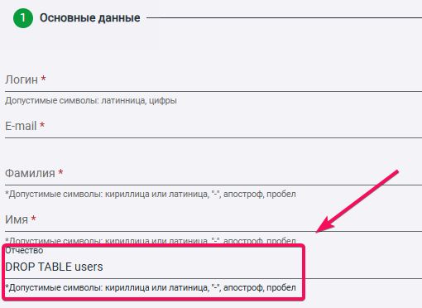
 | Тестировщик (Reporter) | Denis Fatkhi

SKL07 | Заголовок (Summary) | Создание пользователя, поле "Должность": при отсутсвтии заполнения обязательного поля, кнопка "Сохранить" остается активной
 | Шаги для воспроизведения (Steps to Reproduce) | 1. Перейти на страницу создания пользователя https://demo-school.ktelabs.ru/ui/administration/user/new
 |  | 2. Ввести данные в поле "Логин" : TestFat1
 |  | 3. Ввести данные в поле "e-mail" : testerden1@mail.ru
 |  | 4. Ввести данные в поле "Фамилия" : Fat
 |  | 5. Ввести данные в поле "Имя": Test
 |  | 6. Ввести данные в поле "Отчество": Testovich
 |  | 7. Нажать кнопку "Далее"
 |  | 8. Выбрать данные в выпадающем списке "Роли": Главный эксперт
 |  | 9. Оставить поле "Должность" пустым
 |  | 10. Ввести данные в поле "Наименовение образовательной организации": выбрать организацию из списка
 |  | 11. Нажать кнопку "Далее"
 |  | 12. Выбрать данные в выпадающем списке "Управление": элемент списка
 |  | 13. Выбрать данныe в выпадающем списке "Образовательная организация": выбрать организацию из списка
 |  | 14. Нажать кнопку "Далее"
 |  | 15. Ввести данные в поле "Пароль": tF123!
 |  | 16. Ввести данные в поле "Подтверждение пароля": tF123!
 |  | 17. Проверить активацию кнопки "Сохранить"
 | Фактический результат(Actual Result) | При отсутсвии заполнения обязательного поля, кнопка "Сохранить" остается активной
 | Ожидаемый результат(Extended Result) | При отсутсвии заполнения обязательного поля, кнопка "Сохранить" неактивна
 | Окружение (Enviroment) | Windows 11 23H2 Chrome 131.0.6778.8
 | Приоритет (Priority) | High
 | Прикрепленные файлы (Attachment) | 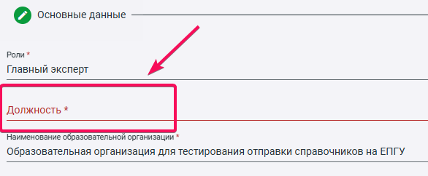 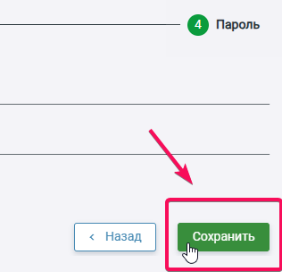
 | Тестировщик (Reporter) | Denis Fatkhi

SKL08 | Заголовок (Summary) | Создание пользователя, поле "Должность": при вводе в поле специальных символов, кнопка "Сохранить" остается активной
 | Шаги для воспроизведения (Steps to Reproduce) | 1. Перейти на страницу создания пользователя https://demo-school.ktelabs.ru/ui/administration/user/new
 |  | 2. Ввести данные в поле "Логин" : TestFat1
 |  | 3. Ввести данные в поле "e-mail" : testerden1@mail.ru
 |  | 4. Ввести данные в поле "Фамилия" : Fat
 |  | 5. Ввести данные в поле "Имя": Test
 |  | 6. Ввести данные в поле "Отчество": Testovich
 |  | 7. Нажать кнопку "Далее"
 |  | 8. Выбрать данные в выпадающем списке "Роли": Главный эксперт
 |  | 9. Ввести данные в поле "Должность": @ ! #
 |  | 10. Ввести данные в поле "Наименовение образовательной организации": выбрать организацию из списка
 |  | 11. Нажать кнопку "Далее"
 |  | 12. Выбрать данные в выпадающем списке "Управление": элемент списка
 |  | 13. Выбрать данныe в выпадающем списке "Образовательная организация": выбрать организацию из списка
 |  | 14. Нажать кнопку "Далее"
 |  | 15. Ввести данные в поле "Пароль": tF123!
 |  | 16. Ввести данные в поле "Подтверждение пароля": tF123!
 |  | 17. Проверить активацию кнопки "Сохранить"
 | Фактический результат(Actual Result) | При вводе специальных символов в поле, кнопка "Сохранить" остается активной
 | Ожидаемый результат(Extended Result) | При вводе специальных символов в поле, кнопка "Сохранить" неактивна
 | Окружение (Enviroment) | Windows 11 23H2 Chrome 131.0.6778.8
 | Приоритет (Priority) | Medium
 | Прикрепленные файлы (Attachment) | 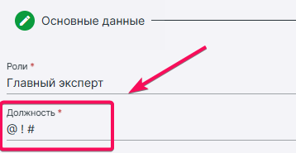
 | Тестировщик (Reporter) | Denis Fatkhi

SKL09 | Заголовок (Summary) | Создание пользователя, поле "Должность": при вводе в поле числовых значений, кнопка "Сохранить" остается активной
 | Шаги для воспроизведения (Steps to Reproduce) | 1. Перейти на страницу создания пользователя https://demo-school.ktelabs.ru/ui/administration/user/new
 |  | 2. Ввести данные в поле "Логин" : TestFat1
 |  | 3. Ввести данные в поле "e-mail" : testerden1@mail.ru
 |  | 4. Ввести данные в поле "Фамилия" : Fat
 |  | 5. Ввести данные в поле "Имя": Test
 |  | 6. Ввести данные в поле "Отчество": Testovich
 |  | 7. Нажать кнопку "Далее"
 |  | 8. Выбрать данные в выпадающем списке "Роли": Главный эксперт
 |  | 9. Ввести данные в поле "Должность": @ ! #
 |  | 10. Ввести данные в поле "Наименовение образовательной организации": выбрать организацию из списка
 |  | 11. Нажать кнопку "Далее"
 |  | 12. Выбрать данные в выпадающем списке "Управление": элемент списка
 |  | 13. Выбрать данныe в выпадающем списке "Образовательная организация": выбрать организацию из списка
 |  | 14. Нажать кнопку "Далее"
 |  | 15. Ввести данные в поле "Пароль": tF123!
 |  | 16. Ввести данные в поле "Подтверждение пароля": tF123!
 |  | 17. Проверить активацию кнопки "Сохранить"
 | Фактический результат(Actual Result) | При вводе числовых значений в поле, кнопка "Сохранить" остается активной
 | Ожидаемый результат(Extended Result) | При вводе числовых значений в в поле, кнопка "Сохранить" неактивна
 | Окружение (Enviroment) | Windows 11 23H2 Chrome 131.0.6778.8
 | Приоритет (Priority) | Medium
 | Прикрепленные файлы (Attachment) | 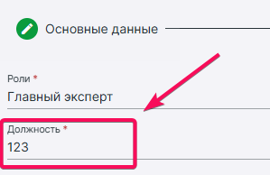
 | Тестировщик (Reporter) | Denis Fatkhi

SKL010 | Заголовок (Summary) | Создание пользователя, поле "Должность": отсутсвует защита от SQL инъекций при вводе данных
 | Шаги для воспроизведения (Steps to Reproduce) | 1. Перейти на страницу создания пользователя https://demo-school.ktelabs.ru/ui/administration/user/new
 |  | 2. Ввести данные в поле "Логин" : TestFat1
 |  | 3. Ввести данные в поле "e-mail" : testerden1@mail.ru
 |  | 4. Ввести данные в поле "Фамилия" : Fat
 |  | 5. Ввести данные в поле "Имя": Test
 |  | 6. Ввести данные в поле "Отчество": Testovich
 |  | 7. Нажать кнопку "Далее"
 |  | 8. Выбрать данные в выпадающем списке "Роли": Главный эксперт
 |  | 9. Ввести данные в поле "Должность": DROP TABLE users
 |  | 10. Ввести данные в поле "Наименовение образовательной организации": выбрать организацию из списка
 |  | 11. Нажать кнопку "Далее"
 |  | 12. Выбрать данные в выпадающем списке "Управление": элемент списка
 |  | 13. Выбрать данныe в выпадающем списке "Образовательная организация": выбрать организацию из списка
 |  | 14. Нажать кнопку "Далее"
 |  | 15. Ввести данные в поле "Пароль": tF123!
 |  | 16. Ввести данные в поле "Подтверждение пароля": tF123!
 |  | 17. Проверить активацию кнопки "Сохранить"
 | Фактический результат(Actual Result) | Система не выводит ошибку при вводе SQL инъекции в поле
 | Ожидаемый результат(Extended Result) | Система должна выводить сообщение о ошибке при попытке ввода SQL инъекции в поле
 | Окружение (Enviroment) | Windows 11 23H2 Chrome 131.0.6778.8
 | Приоритет (Priority) | High
 | Прикрепленные файлы (Attachment) | 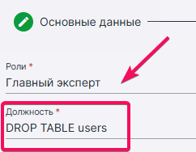
 | Тестировщик (Reporter) | Denis Fatkhi

SKL011 | Заголовок (Summary) | Создание пользователя, поле "Должность": отсутсвует защита от XSS инъекций при вводе данных
 | Шаги для воспроизведения (Steps to Reproduce) | 1. Перейти на страницу создания пользователя https://demo-school.ktelabs.ru/ui/administration/user/new
 |  | 2. Ввести данные в поле "Логин" : TestFat1
 |  | 3. Ввести данные в поле "e-mail" : testerden1@mail.ru
 |  | 4. Ввести данные в поле "Фамилия" : Fat
 |  | 5. Ввести данные в поле "Имя": Test
 |  | 6. Ввести данные в поле "Отчество": Testovich
 |  | 7. Нажать кнопку "Далее"
 |  | 8. Выбрать данные в выпадающем списке "Роли": Главный эксперт
 |  | 9. Ввести данные в поле "Должность": <script>alert('XSS')</script>
 |  | 10. Ввести данные в поле "Наименовение образовательной организации": выбрать организацию из списка
 |  | 11. Нажать кнопку "Далее"
 |  | 12. Выбрать данные в выпадающем списке "Управление": элемент списка
 |  | 13. Выбрать данныe в выпадающем списке "Образовательная организация": выбрать организацию из списка
 |  | 14. Нажать кнопку "Далее"
 |  | 15. Ввести данные в поле "Пароль": tF123!
 |  | 16. Ввести данные в поле "Подтверждение пароля": tF123!
 |  | 17. Проверить активацию кнопки "Сохранить"
 | Фактический результат(Actual Result) | Система не выводит ошибку при вводе XSS инъекции в поле
 | Ожидаемый результат(Extended Result) | Система должна выводить сообщение о ошибке при попытке ввода XSS инъекции в поле
 | Окружение (Enviroment) | Windows 11 23H2 Chrome 131.0.6778.8
 | Приоритет (Priority) | High
 | Прикрепленные файлы (Attachment) | 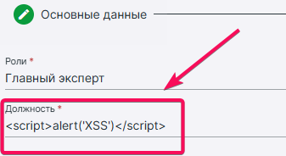
 | Тестировщик (Reporter) | Denis Fatkhi

SKL012 | Заголовок (Summary) | Создание пользователя, поле "Наименование образовательной организации": при отсутсвтии заполнения обязательного поля, кнопка "Сохранить" остается активной
 | Шаги для воспроизведения (Steps to Reproduce) | 1. Перейти на страницу создания пользователя https://demo-school.ktelabs.ru/ui/administration/user/new
 |  | 2. Ввести данные в поле "Логин" : TestFat1
 |  | 3. Ввести данные в поле "e-mail" : testerden1@mail.ru
 |  | 4. Ввести данные в поле "Фамилия" : Fat
 |  | 5. Ввести данные в поле "Имя": Test
 |  | 6. Ввести данные в поле "Отчество": Testovich
 |  | 7. Нажать кнопку "Далее"
 |  | 8. Выбрать данные в выпадающем списке "Роли": Главный эксперт
 |  | 9. Ввести данные в поле "Должность": Главный бухгалтер
 |  | 10. Оставить поле "Наименовение образовательной организации" пустым
 |  | 11. Нажать кнопку "Далее"
 |  | 12. Выбрать данные в выпадающем списке "Управление": элемент списка
 |  | 13. Выбрать данныe в выпадающем списке "Образовательная организация": выбрать организацию из списка
 |  | 14. Нажать кнопку "Далее"
 |  | 15. Ввести данные в поле "Пароль": tF123!
 |  | 16. Ввести данные в поле "Подтверждение пароля": tF123!
 |  | 17. Проверить активацию кнопки "Сохранить"
 | Фактический результат(Actual Result) | При отсутсвии заполнения обязательного поля, кнопка "Сохранить" остается активной
 | Ожидаемый результат(Extended Result) | При отсутсвии заполнения обязательного поля, кнопка "Сохранить" неактивна
 | Окружение (Enviroment) | Windows 11 23H2 Chrome 131.0.6778.8
 | Приоритет (Priority) | High
 | Прикрепленные файлы (Attachment) | 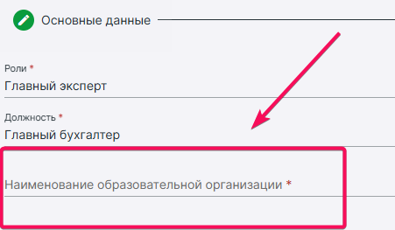
 | Тестировщик (Reporter) | Denis Fatkhi

SKL013 | Заголовок (Summary) | Создание пользователя, поле "Наименование образовательной организации": отсутсвует защита от SQL инъекций при вводе данных
 | Шаги для воспроизведения (Steps to Reproduce) | 1. Перейти на страницу создания пользователя https://demo-school.ktelabs.ru/ui/administration/user/new
 |  | 2. Ввести данные в поле "Логин" : TestFat1
 |  | 3. Ввести данные в поле "e-mail" : testerden1@mail.ru
 |  | 4. Ввести данные в поле "Фамилия" : Fat
 |  | 5. Ввести данные в поле "Имя": Test
 |  | 6. Ввести данные в поле "Отчество": Testovich
 |  | 7. Нажать кнопку "Далее"
 |  | 8. Выбрать данные в выпадающем списке "Роли": Главный эксперт
 |  | 9. Ввести данные в поле "Должность": Главный бухгалтер
 |  | 10. Ввести данные в поле "Наименовение образовательной организации": DROP TABLE users
 |  | 11. Нажать кнопку "Далее"
 |  | 12. Выбрать данные в выпадающем списке "Управление": элемент списка
 |  | 13. Выбрать данныe в выпадающем списке "Образовательная организация": выбрать организацию из списка
 |  | 14. Нажать кнопку "Далее"
 |  | 15. Ввести данные в поле "Пароль": tF123!
 |  | 16. Ввести данные в поле "Подтверждение пароля": tF123!
 |  | 17. Проверить активацию кнопки "Сохранить"
 | Фактический результат(Actual Result) | Система не выводит ошибку при вводе SQL инъекции в поле
 | Ожидаемый результат(Extended Result) | Система должна выводить сообщение о ошибке при попытке ввода SQL инъекции в поле
 | Окружение (Enviroment) | Windows 11 23H2 Chrome 131.0.6778.8
 | Приоритет (Priority) | High
 | Прикрепленные файлы (Attachment) | 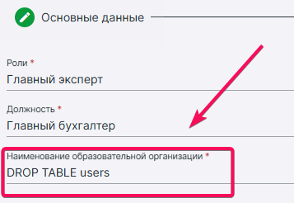
 | Тестировщик (Reporter) | Denis Fatkhi

SKL014 | Заголовок (Summary) | Создание пользователя, поле "Наименование образовательной организации": отсутсвует защита от XSS инъекций при вводе данных
 | Шаги для воспроизведения (Steps to Reproduce) | 1. Перейти на страницу создания пользователя https://demo-school.ktelabs.ru/ui/administration/user/new
 |  | 2. Ввести данные в поле "Логин" : TestFat1
 |  | 3. Ввести данные в поле "e-mail" : testerden1@mail.ru
 |  | 4. Ввести данные в поле "Фамилия" : Fat
 |  | 5. Ввести данные в поле "Имя": Test
 |  | 6. Ввести данные в поле "Отчество": Testovich
 |  | 7. Нажать кнопку "Далее"
 |  | 8. Выбрать данные в выпадающем списке "Роли": Главный эксперт
 |  | 9. Ввести данные в поле "Должность": Главный бухгалтер
 |  | 10. Ввести данные в поле "Наименовение образовательной организации": <script>alert('XSS')</script>
 |  | 11. Нажать кнопку "Далее"
 |  | 12. Выбрать данные в выпадающем списке "Управление": элемент списка
 |  | 13. Выбрать данныe в выпадающем списке "Образовательная организация": выбрать организацию из списка
 |  | 14. Нажать кнопку "Далее"
 |  | 15. Ввести данные в поле "Пароль": tF123!
 |  | 16. Ввести данные в поле "Подтверждение пароля": tF123!
 |  | 17. Проверить активацию кнопки "Сохранить"
 | Фактический результат(Actual Result) | Система не выводит ошибку при вводе XSS инъекции в поле
 | Ожидаемый результат(Extended Result) | Система должна выводить сообщение о ошибке при попытке ввода XSS инъекции в поле
 | Окружение (Enviroment) | Windows 11 23H2 Chrome 131.0.6778.8
 | Приоритет (Priority) | High
 | Прикрепленные файлы (Attachment) | 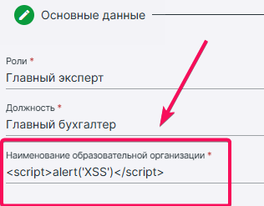
 | Тестировщик (Reporter) | Denis Fatkhi

SKL15 | Заголовок (Summary) | Создание пользователя, поле "Пароль": отсутсвует защита от SQL инъекций при вводе данных
 | Шаги для воспроизведения (Steps to Reproduce) | 1. Перейти на страницу создания пользователя https://demo-school.ktelabs.ru/ui/administration/user/new
 |  | 2. Ввести данные в поле "Логин" : TestFat1
 |  | 3. Ввести данные в поле "e-mail" : testerden1@mail.ru
 |  | 4. Ввести данные в поле "Фамилия" : Fat
 |  | 5. Ввести данные в поле "Имя": Test
 |  | 6. Ввести данные в поле "Отчество": Testovich
 |  | 7. Нажать кнопку "Далее"
 |  | 8. Выбрать данные в выпадающем списке "Роли": Администратор пользователей
 |  | 9. Нажать кнопку "Далее"
 |  | 10. Выбрать данные в выпадающем списке "Управление": элемент списка
 |  | 11. Выбрать данныe в выпадающем списке "Образовательная организация": выбрать организацию из списка
 |  | 12. Нажать кнопку "Далее"
 |  | 13. Ввести данные в поле "Пароль": DROP TABLE users
 |  | 14. Ввести данные в поле "Подтверждение пароля": DROP TABLE users
 |  | 15. Проверить активацию кнопки "Сохранить"
 | Фактический результат(Actual Result) | Система не выводит ошибку при вводе SQL инъекции в поле
 | Ожидаемый результат(Extended Result) | Система должна выводить сообщение о ошибке при попытке ввода SQL инъекции в поле
 | Окружение (Enviroment) | Windows 11 23H2 Chrome 131.0.6778.8
 | Приоритет (Priority) | High
 | Прикрепленные файлы (Attachment) | 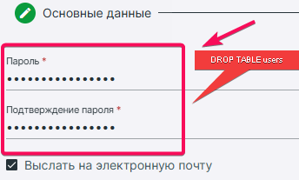
 | Тестировщик (Reporter) | Denis Fatkhi

SKL16 | Заголовок (Summary) | Создание пользователя, поле "Пароль": отсутсвует защита от XSS инъекций при вводе данных
 | Шаги для воспроизведения (Steps to Reproduce) | 1. Перейти на страницу создания пользователя https://demo-school.ktelabs.ru/ui/administration/user/new
 |  | 2. Ввести данные в поле "Логин" : TestFat1
 |  | 3. Ввести данные в поле "e-mail" : testerden1@mail.ru
 |  | 4. Ввести данные в поле "Фамилия" : Fat
 |  | 5. Ввести данные в поле "Имя": Test
 |  | 6. Ввести данные в поле "Отчество": Testovich
 |  | 7. Нажать кнопку "Далее"
 |  | 8. Выбрать данные в выпадающем списке "Роли": Администратор пользователей
 |  | 9. Нажать кнопку "Далее"
 |  | 10. Выбрать данные в выпадающем списке "Управление": элемент списка
 |  | 11. Выбрать данныe в выпадающем списке "Образовательная организация": выбрать организацию из списка
 |  | 12. Нажать кнопку "Далее"
 |  | 13. Ввести данные в поле "Пароль": <script>alert('XSS')</script>
 |  | 14. Ввести данные в поле "Подтверждение пароля": <script>alert('XSS')</script>
 |  | 15. Проверить активацию кнопки "Сохранить"
 | Фактический результат(Actual Result) | Система не выводит ошибку при вводе XSS инъекции в поле
 | Ожидаемый результат(Extended Result) | Система должна выводить сообщение о ошибке при попытке ввода XSS инъекции в поле
 | Окружение (Enviroment) | Windows 11 23H2 Chrome 131.0.6778.8
 | Приоритет (Priority) | High
 | Прикрепленные файлы (Attachment) | 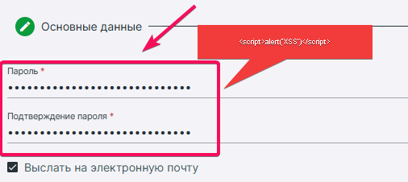
 | Тестировщик (Reporter) | Denis Fatkhi

